故事征集提报表
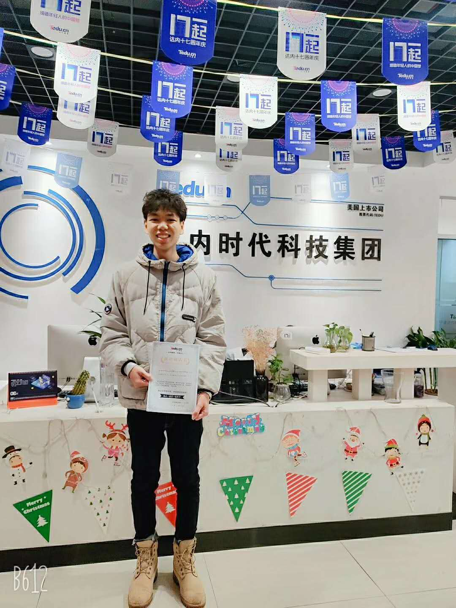
故事征集提报表
一、说明
本人照片
要求
二、学员回复问题
问题 | 回复（红字为回答范例）
所在校区
学员姓名/性别
所在班级 | 例NTDTN1909
优质照片
备选照片
学员学历 | 职高
职高/专科/本科所学专业
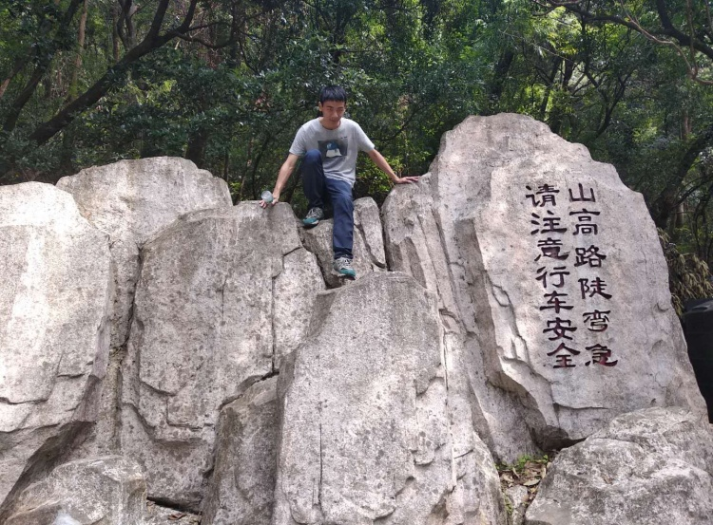
来达内之前情况况 | 之前未参加工作选填 | 毕业后求职碰壁，所学专业不好就业等
 | 参加过工作选填 | 请填写您之前工作职位、工资、负责内容、情况 例如：之前物业工作，工资3000，迷茫看不到希望，浑浑噩噩学不到东西（或者您有什么故事，我们愿意聆听）
在众多培训机构中，如何选择来达内学习，看中了达内的哪一点？ | 看重达内平台是比较正规的大平台/朋友学过介绍而来
不可用照片
在达内为何选择所学科目？
在达内的学习状态如何？是如何学习的？ | 请详细讲述
在达内有什么印象深刻的故事可以讲述么？ | 例如学到中期本来已经打算放弃了，是老师的一次谈心帮我从树信心/爱玩游戏，经常玩的很晚，是同学帮助我改掉了坏习惯
上课期间达内的班主任和项目经理为你提供了什么帮助么？
从达内毕业，就业时老师给你提供了哪些帮助？
帮助面试几家公司？拿到几个offer？
从达内刚毕业后的就业情况 | 公司and岗位 | 软通中国/Java开发工程师
 | 薪资情况 | 8K
现在工作情况 | 例如换了3家公司，现在担任Java开发管理岗位，薪资15K/ 工作一年，升职组长
工作过程中对达内学习的感悟
家庭 | 当初就读达内您的家人是否支持？后续有何改变么？ | 例：来的时候父母极力反对，后来找到工作，对达内看法有了翻天覆地的改变/很支持，让我好好学习
 | 通过在达内的学习，成功就业，对您的家庭状况是否有所改变呢？请具体描述 | 例：减轻了父母的工作压力，现在实现财务自由，经常带着父母去旅游/之前工资微博，家庭条件不好，通过在达内学习找到满意工作，现在家庭情况明显改观，实现了家庭梦想
如果您当选青春榜样，请说出您的感言
目前征集学员心目中的达内：请一句话描述达内，作为你为达内创作的slogan | SLOGAN案例：今日头条:你关心的，才是头条 网易公开课:传播属于全人类的知识和智慧 得到：好好学习，天天想上

